試験内容(2-4)
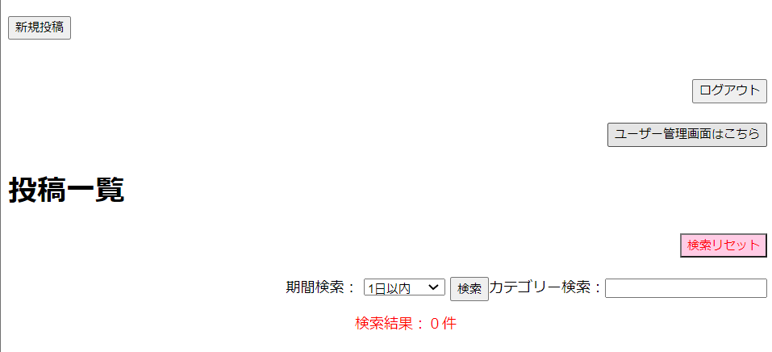
試験内容
システム名 |  | 番号 | シナリオ | 作成チーム | 担当
掲示板システム |  | 2 | ホーム画面処理 | TeamB | 山田,前田
試験手順 | 2-4 | 検索の流れ(カテゴリー）
2-4-1ホーム画面からカテゴリー検索フィールドに検索ワード「test」を入力

2-4-2「検索リセット」ボタンを押す

2-4-3 カテゴリー検索フィールドに検索ワード「健康診断」を入力

試験内容(2-5)
試験内容
システム名 |  | 番号 | シナリオ | 作成チーム | 担当
掲示板システム |  | 2 | ホーム画面処理 | TeamB | 菊地,前田
試験手順 | 2-5 | 検索の流れ（期間検索）
2-5-1-1ホーム画面から期間検索のプルダウンよりそれぞれ選択

2-5-1-2「検索」ボタンを押す

データが存在しないためヒットしない
3日以内からはデータが存在しているので表示されます。

2-5-1-3「検索リセット」ボタンを押す

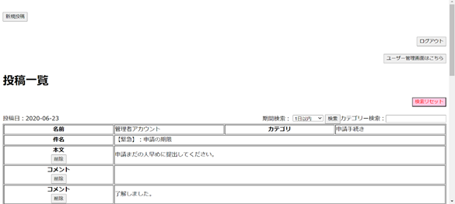

2-5-2-1ホーム画面から期間検索のプルダウンよりそれぞれ選択

2-5-2-2「検索」ボタンを押す
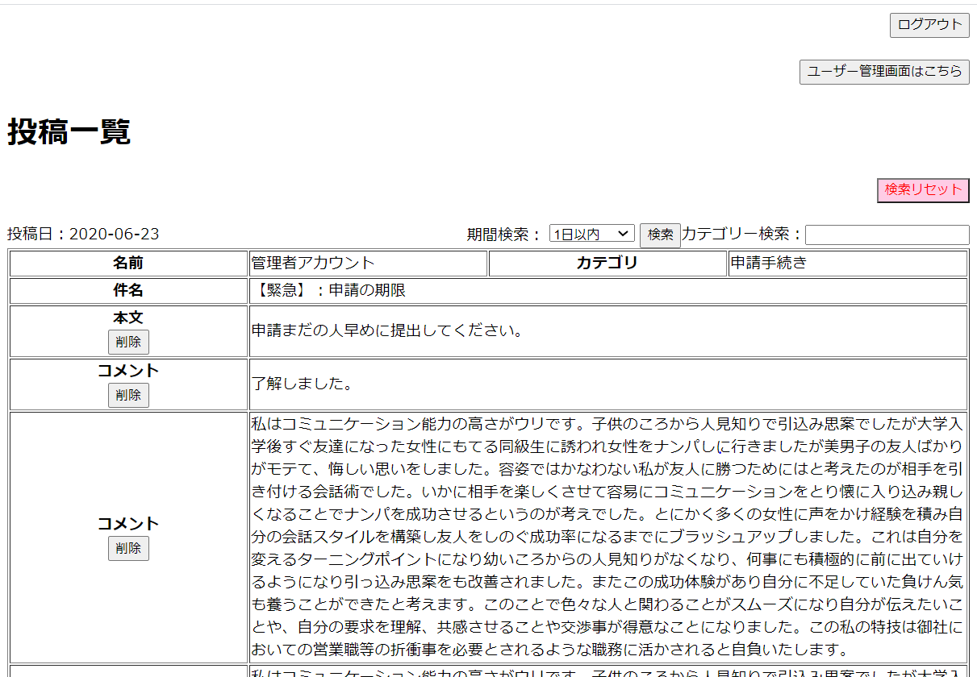

2-5-2-3「検索リセット」ボタンを押す

2-5-3-1ホーム画面から期間検索のプルダウンよりそれぞれ選択

2-5-3-2「検索」ボタンを押す

2-5-3-3「検索リセット」ボタンを押す

2-5-4-1ホーム画面から期間検索のプルダウンよりそれぞれ選択

2-5-4-2「検索」ボタンを押す

2-5-4-3「検索リセット」ボタンを押す

試験内容(2-6)
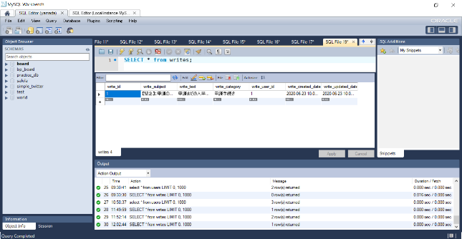
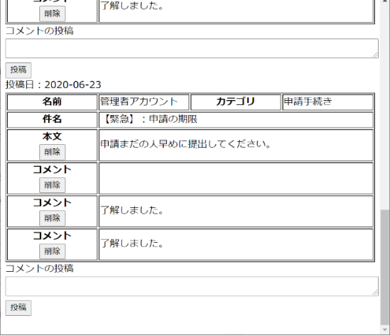
試験内容
システム名 |  | 番号 | シナリオ | 作成チーム | 担当
掲示板システム |  | 2 | ホーム画面処理 | TeamB | 菊地,前田
試験手順 | 2-6 | 投稿削除時の流れ
2-6-1ホーム画面の投稿フィールドにある「削除」ボタンを押す
DB変更前


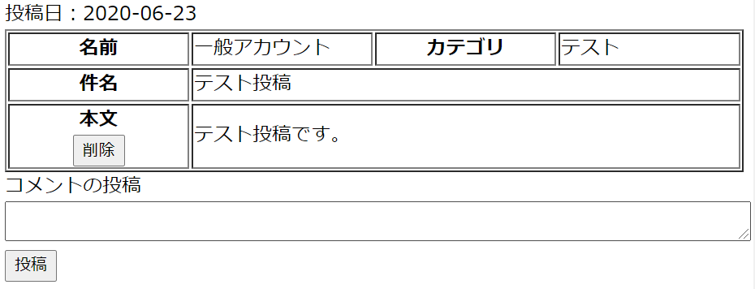

2-6-2ポップアップに表示されている「キャンセル」を選択

2-6-3 2-6-1の作業を行い今度は「OK」選択
DB変更後

試験内容(2-7)
試験内容
システム名 |  | 番号 | シナリオ | 作成チーム | 担当
掲示板システム |  | 2 | ホーム画面処理 | TeamB | 菊地,前田
試験手順 | 2-7 | コメント削除時の流れ
2-7-1ホーム画面のコメントフィールドにある「削除」ボタンを押す
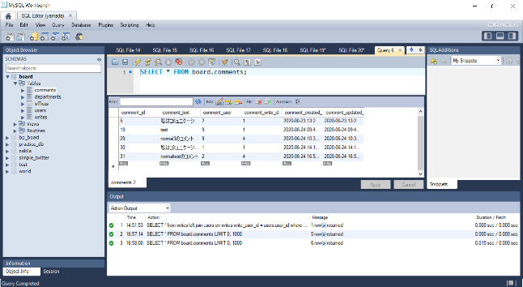
DB変更前

2-7-2ポップアップに表示されている「キャンセル」を選択

2-7-3 2-7-1を繰り返し、今度はポップアップに表示されている「OK」を選択

DB変更後
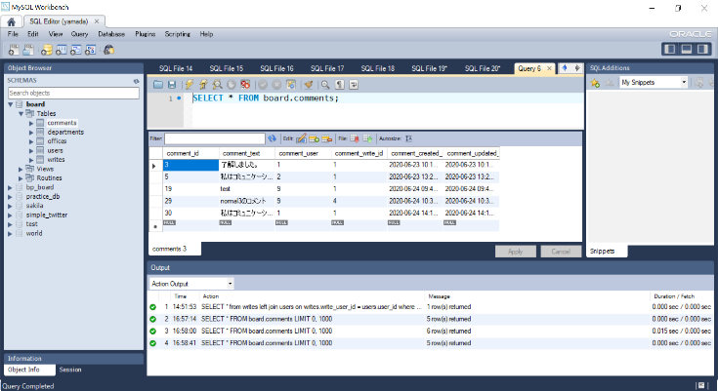

 |  |  |  |  |  | D

試験内容(2-9)
試験内容
システム名 |  | 番号 | シナリオ | 作成チーム | 担当
掲示板システム |  | ２' | ホーム画面処理 | TeamB | 菊地,前田
試験手順 | 2-9 | [NG]コメント投稿時の流れ
2-9-1ホーム画面上のコメント投稿フィールドにテキストを入力
DB変更前

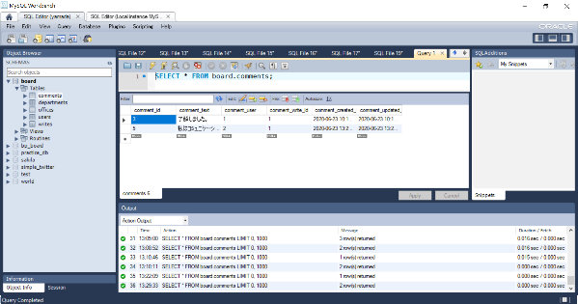
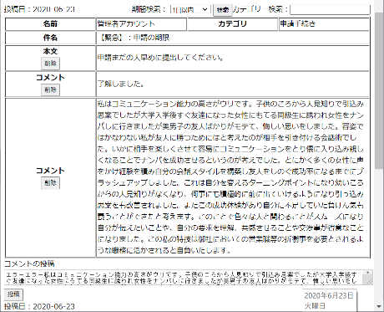

2-9-2投稿ボタンを押す

 |  |  |  |  |  | D

試験内容(4-2)
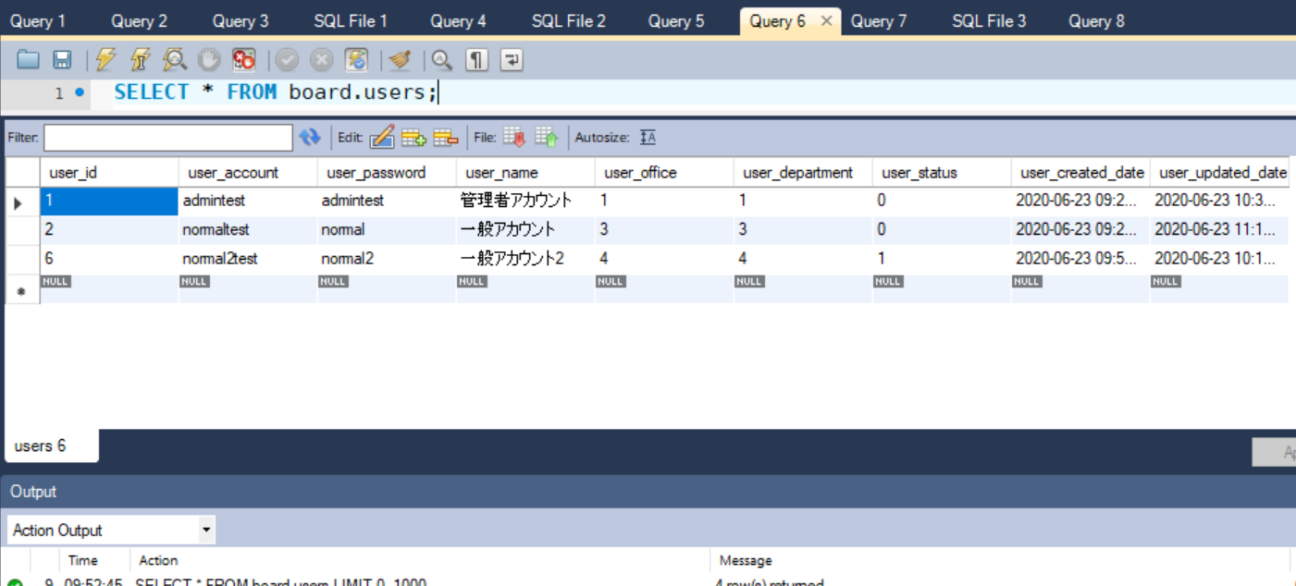
試験内容
システム名 |  | 番号 | シナリオ | 作成チーム | 担当
掲示板システム |  | 4 | ユーザー管理画面処理 | TeamB | 山田,井上
試験手順 | 4-2 | ユーザー管理画面からユーザー稼働状況を変更する流れ
4-2-1ユーザー管理画面の稼働状況から[稼働中or停止中]を変更する
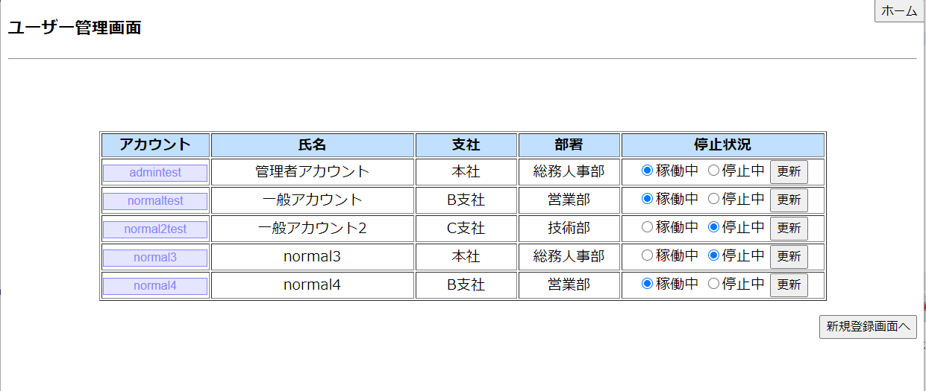

4-2-2ユーザー管理画面の稼働状況から「更新」ボタンを押す

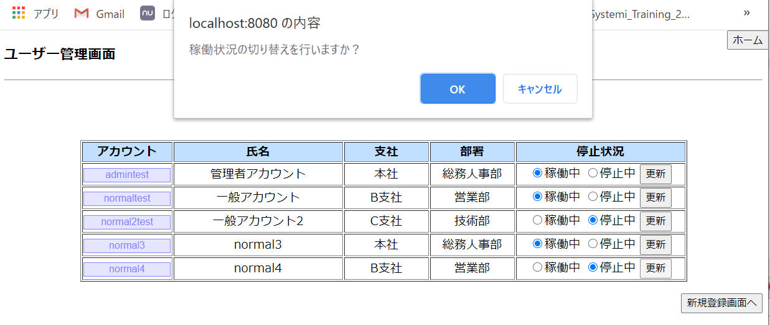

4-2-3ダイアログのOK


4-2-3ダイアログのキャンセル


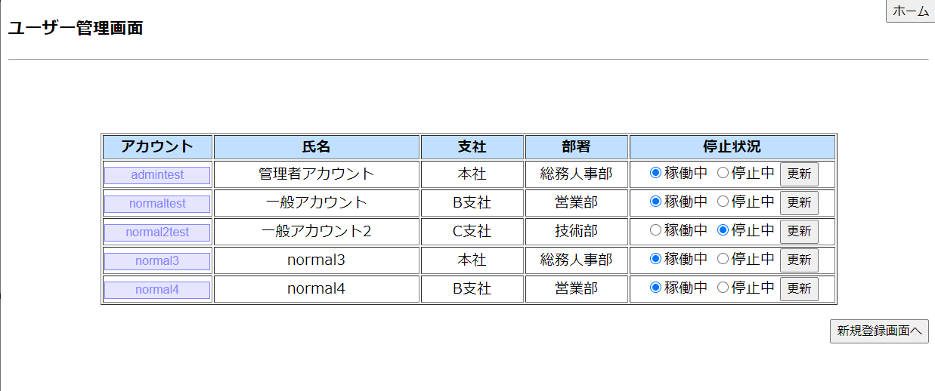

4-2-1,4-2-2データベース

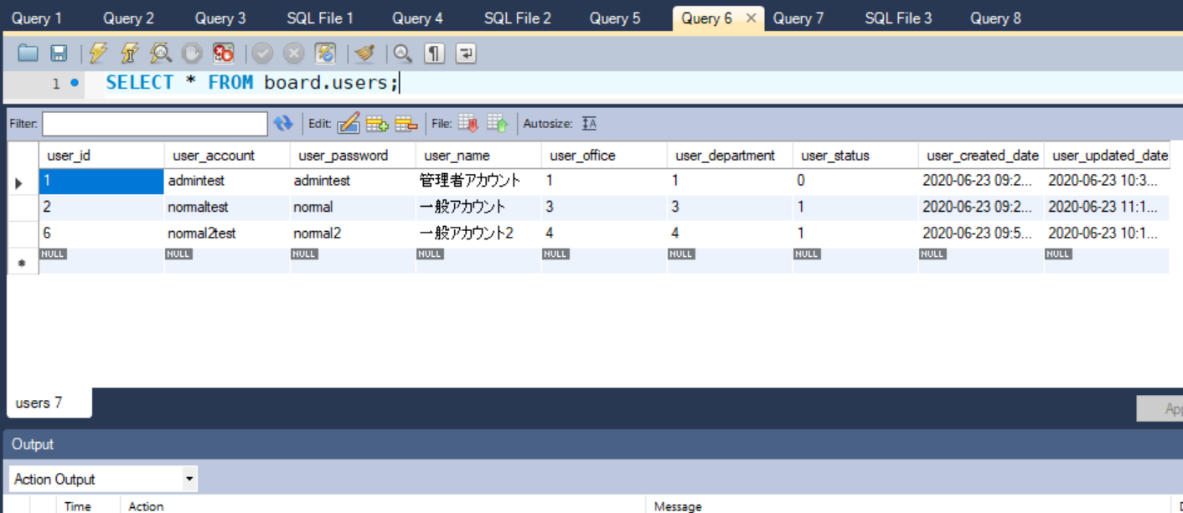

4-2-3データベース

試験内容(6-2)
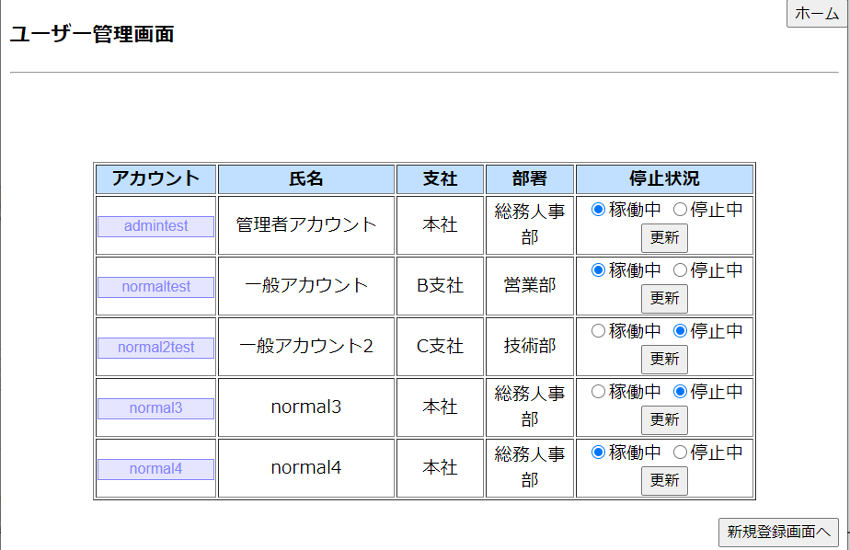
試験内容
システム名 |  | 番号 | シナリオ |  |  | 作成チーム | 担当
掲示板システム |  | 6 | ユーザー編集画面処理 |  |  | TeamB | 山田,井上
試験手順 | 6-2 | [NG]ユーザー編集画面からユーザー情報を変更しようとした際にエラーが出る条件
6-2-1-1アカウント6文字未満,20文字以上
6文字未満
20文字以上
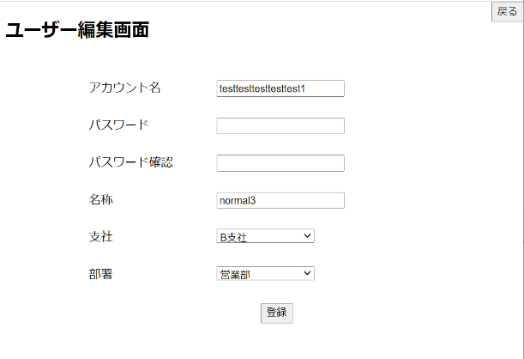
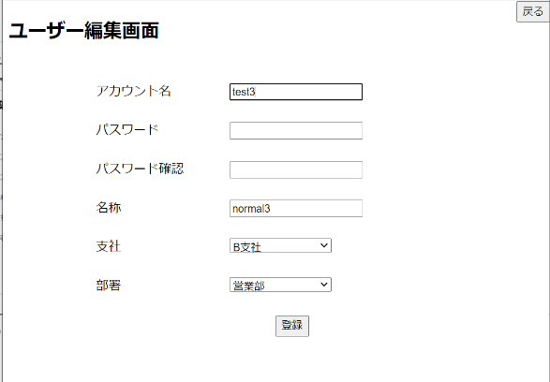

6-2-2-1アカウント文字数エラー



6-2-1-2パスワード6文字未満,20文字以上

6文字未満
20文字以上
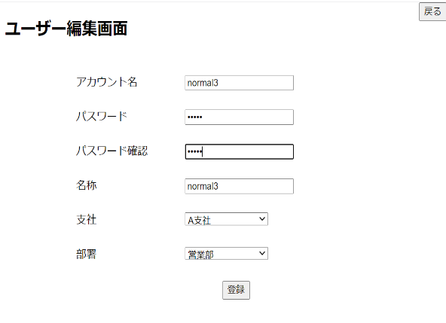
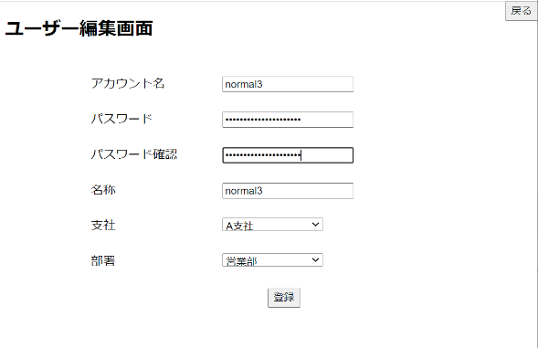

6-2-2-2パスワード文字数エラー



6-2-1-3パスワード不一致
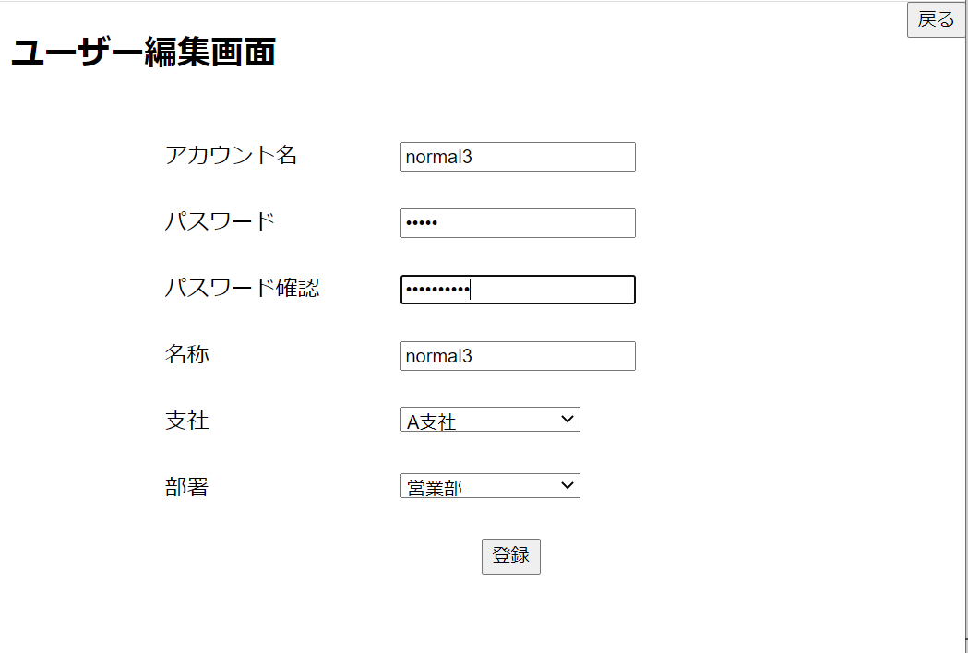

6-2-2-3パスワード不一致エラー



6-2-1-4名称10文字以下
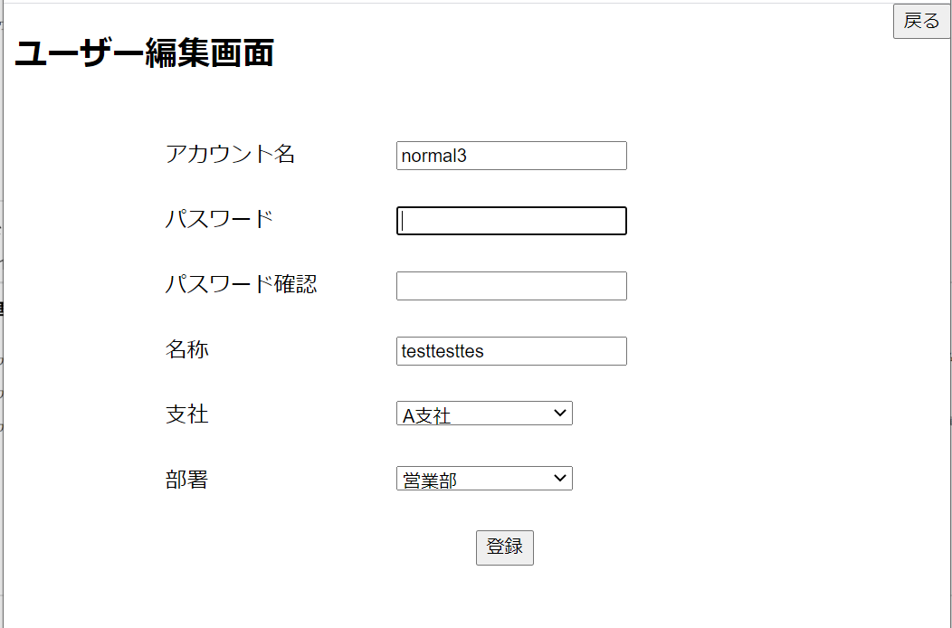

6-2-2-4名称文字数エラー



6-2-1-5支社と部署組み合わせ

 |  |  | 本社 | A支社 | B支社 | C支社
 |  | 総務 人事部 | ○ | X | X | X
 |  | 情報 管理部 | ○ | X | X | X
 |  | 営業部 | X | ○ | ○ | ○
 |  | 技術部 | X | ○ | ○ | ○

本社×営業部
本社×技術部
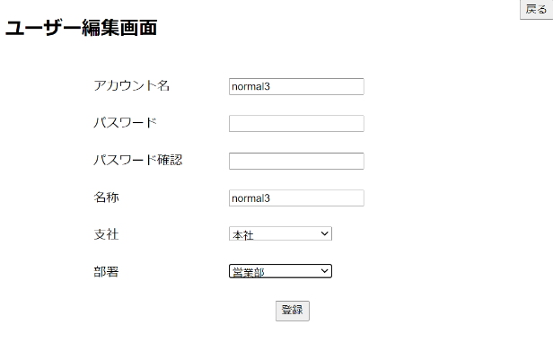

A支社×総務人事部
A支社×情報管理部

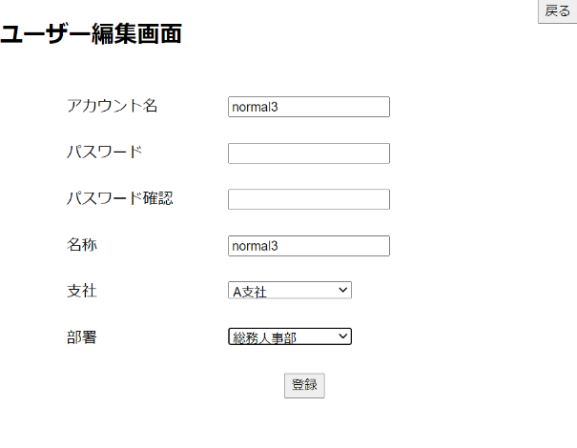
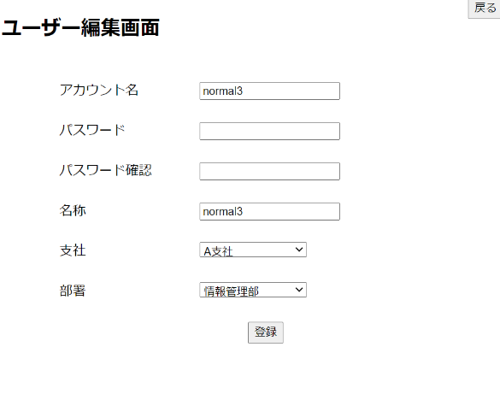

B支社×総務人事部
B支社×情報管理部

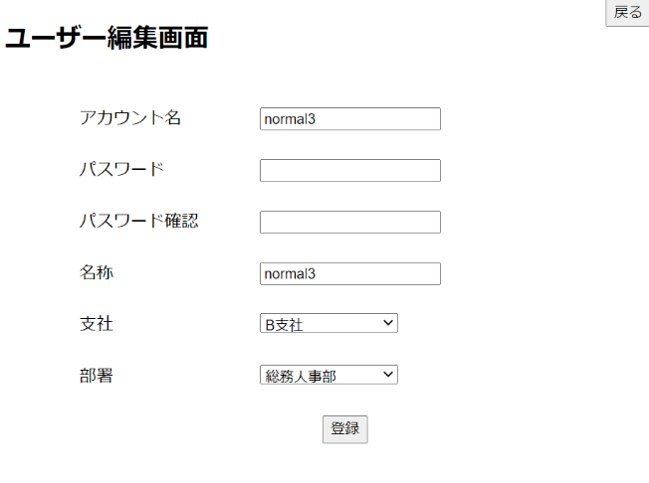
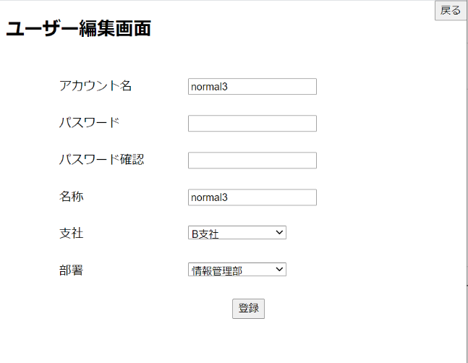

C支社×総務人事部
C支社×情報管理部

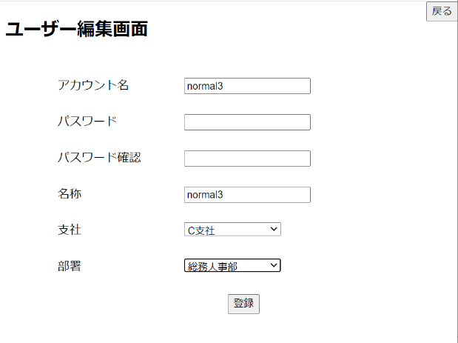
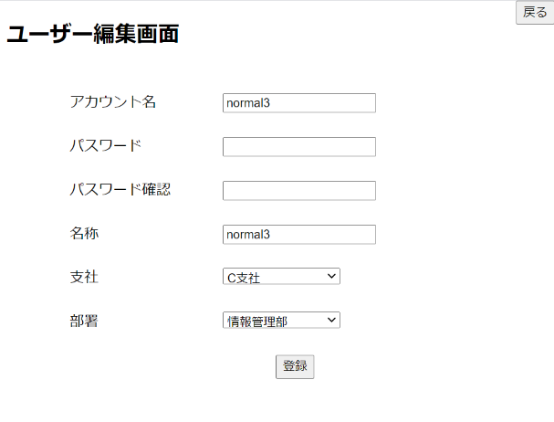

6-2-2-5支社と部署組み合わせエラー



6-2-1-6アカウント重複

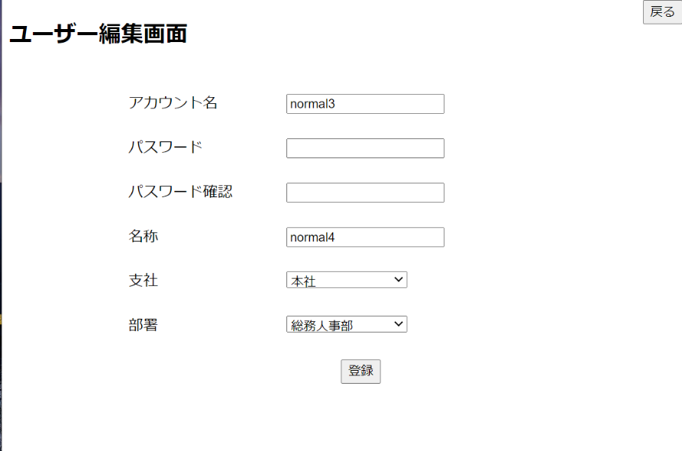

6-2-2-6アカウント重複エラー

6-2-1-7空文字の場合
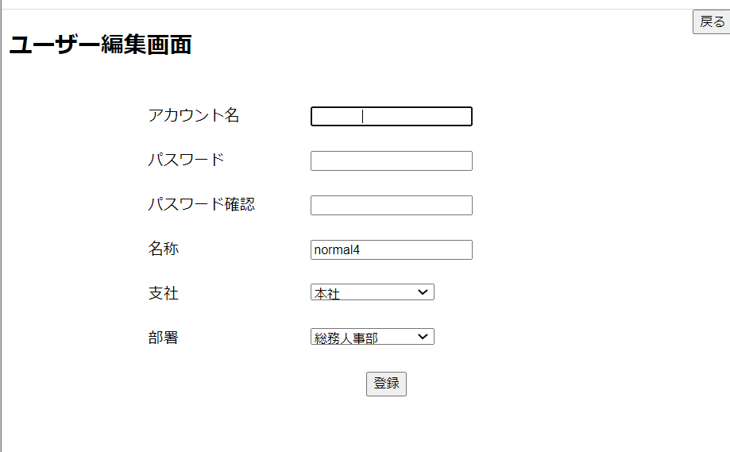

6-2-2-7空文字の場合(ユーザー管理画面に戻る)

